P1～3
 | １ 地 区 別 人 口 と 世 帯
 | ←表紙へ |  |  |  |  |  |  |  |  |  |  |  | 地区別町丁字別人口と世帯(P4～P8)へ→
 |  |  |  |  |  |  |  |  |  |  |  |  |  |  |  |  |  |  | 平成30年4月1日現在
 |  | 区・地区名 |  |  | 世帯数 |  | 人 口 |  |  |  |  |  |  | 前月差引 人口増減 | 人口密度 (人/ｋ㎡） |  | 人口分布 （％）
 |  |  |  |  |  |  | 総 数 |  | 男 |  | 女
 |  | 総 数 |  |  | 321,067 |  | 722,334 |  | 361,446 |  | 360,888 |  |  | 4 | 2,196 |  | 100.0
 |  | 緑 区 |  |  | 72,960 |  | 171,933 |  | 86,669 |  | 85,264 |  |  | -150 | 677 |  | 23.8
 |  | 中 央 区 |  |  | 120,400 |  | 271,531 |  | 136,439 |  | 135,092 |  |  | -165 | 7,365 |  | 37.6
 |  | 南 区 |  |  | 127,707 |  | 278,870 |  | 138,338 |  | 140,532 |  |  | 319 | 7,318 |  | 38.6

 |  | 緑 区 |  |  | 72,960 |  | 171,933 |  | 86,669 |  | 85,264 |  |  | -150 | 677 |  | 100.0 | (23.8)
 |  |  | 橋本地区 |  | 34,055 |  | 73,837 |  | 37,413 |  | 36,424 |  |  | -32 | 9,527 |  | 42.9 | (10.2)
 |  |  | 大沢地区 |  | 13,015 |  | 33,130 |  | 16,654 |  | 16,476 |  |  | 2 | 4,348 |  | 19.3 | (4.6)
 |  |  | 城山地区 |  | 9,412 |  | 23,247 |  | 11,644 |  | 11,603 |  |  | -14 | 1,168 |  | 13.5 | (3.2)
 |  |  | 津久井地区 |  | 9,977 |  | 24,722 |  | 12,422 |  | 12,300 |  |  | -64 | 202 |  | 14.4 | (3.4)
 |  |  | 相模湖地区 |  | 3,254 |  | 8,158 |  | 4,161 |  | 3,997 |  |  | -46 | 258 |  | 4.7 | (1.1)
 |  |  | 藤野地区 |  | 3,247 |  | 8,839 |  | 4,375 |  | 4,464 |  |  | 4 | 136 |  | 5.1 | (1.2)
 |  | 中 央 区 |  |  | 120,400 |  | 271,531 |  | 136,439 |  | 135,092 |  |  | -165 | 7,365 |  | 100.0 | (37.6)
 |  |  | 小山地区 |  | 9,824 |  | 20,770 |  | 10,565 |  | 10,205 |  |  | 31 | 5,802 |  | 7.6 | (2.9)
 |  |  | 清新地区 |  | 14,669 |  | 30,508 |  | 15,598 |  | 14,910 |  |  | -21 | 10,780 |  | 11.2 | (4.2)
 |  |  | 横山地区 |  | 5,984 |  | 14,592 |  | 7,270 |  | 7,322 |  |  | -53 | 8,018 |  | 5.4 | (2.0)
 |  |  | 中央地区 |  | 17,614 |  | 35,757 |  | 17,913 |  | 17,844 |  |  | -45 | 10,425 |  | 13.2 | (5.0)
 |  |  | 星が丘地区 |  | 7,679 |  | 17,414 |  | 8,618 |  | 8,796 |  |  | -15 | 12,528 |  | 6.4 | (2.4)
 |  |  | 光が丘地区 |  | 10,940 |  | 26,637 |  | 13,133 |  | 13,504 |  |  | -69 | 10,741 |  | 9.8 | (3.7)
 |  |  | 大野北地区 |  | 28,665 |  | 62,107 |  | 31,197 |  | 30,910 |  |  | 70 | 9,629 |  | 22.9 | (8.6)
 |  |  | 田名地区 |  | 11,624 |  | 30,189 |  | 15,333 |  | 14,856 |  |  | -57 | 3,119 |  | 11.1 | (4.2)
 |  |  | 上溝地区 |  | 13,401 |  | 33,557 |  | 16,812 |  | 16,745 |  |  | -6 | 6,441 |  | 12.4 | (4.6)
 |  | 南 区 |  |  | 127,707 |  | 278,870 |  | 138,338 |  | 140,532 |  |  | 319 | 7,318 |  | 100.0 | (38.6)
 |  |  | 大野中地区 |  | 26,975 |  | 63,587 |  | 31,512 |  | 32,075 |  |  | -8 | 7,929 |  | 22.8 | (8.8)
 |  |  | 大野南地区 |  | 37,351 |  | 78,072 |  | 38,659 |  | 39,413 |  |  | 157 | 14,221 |  | 28.0 | (10.8)
 |  |  | 麻溝地区 |  | 6,844 |  | 18,089 |  | 9,049 |  | 9,040 |  |  | -9 | 2,187 |  | 6.5 | (2.5)
 |  |  | 新磯地区 |  | 5,084 |  | 13,224 |  | 6,701 |  | 6,523 |  |  | -56 | 2,025 |  | 4.7 | (1.8)
 |  |  | 相模台地区 |  | 21,914 |  | 45,444 |  | 22,509 |  | 22,935 |  |  | 70 | 8,338 |  | 16.3 | (6.3)
 |  |  | 相武台地区 |  | 9,417 |  | 19,422 |  | 9,555 |  | 9,867 |  |  | 12 | 14,074 |  | 7.0 | (2.7)
 |  |  | 東林地区 |  | 20,122 |  | 41,032 |  | 20,353 |  | 20,679 |  |  | 153 | 13,815 |  | 14.7 | (5.7)
 |  | （注） １ 人口密度は平成28年12月1日付の市面積を基に算出したものである。
 |  | ２ 世帯数と人口は平成27年国勢調査の確定数を基礎とし、以後、毎月の住民基本台帳の増減を加減して
 |  | 推計したものである。
 |  | ３ 各地区の人口分布は区内における構成比を表している。なお、四捨五入したため合計が一致しない場合がある。

－ 前 月 中 の 人 口 異 動 状 況 －

《 3月中の増加人口： 4人 3月中の自然減： -121人 3月中の社会増： 125人 》

２ 人 口 異 動 状 況

 |  |  |  |  |  |  |  |  |  |  |  |  |  |  |  |  |  |  |  |  | 平成30年3月中
 |  |  |  | 人口増減 | 自 然 増 減 |  |  |  | 社 会 増 減 |  |  |  |  |  |  |  |  |  |  | 対前月 増減率(％)
 |  |  |  |  | 増 減 | 増 |  | 減 | 増 減 | 増 |  |  |  |  | 減
 |  |  |  |  |  | 出 生 |  | 死 亡 |  | 転 入 |  | 市内異動 |  | 区内異動 | 転 出 |  | 市内異動 | 区内異動
 |  |  |  |  |  |  |  |  |  |  |  | 他区から転入 |  | 他地区から転居 |  |  | 他区への転出 | 他地区への転居
総 数 |  |  |  | 4 | -121 | 396 |  | 517 | 125 | 4,992 |  | 558 |  | 1,567 | 4,867 |  | 558 | 1,567 |  | 0.00
緑 区 |  |  |  | -150 | -29 | 92 |  | 121 | -121 | 1,002 |  | 154 |  | 380 | 1,121 |  | 156 | 380 |  | -0.09
 | 橋本地区 |  |  | -32 | 9 | 51 |  | 42 | -41 | 642 |  | 70 |  | 179 | 660 |  | 93 | 179 |  | -0.04
 | 大沢地区 |  |  | 2 | -5 | 17 |  | 22 | 7 | 127 |  | 54 |  | 75 | 155 |  | 32 | 62 |  | 0.01
 | 城山地区 |  |  | -14 | -4 | 10 |  | 14 | -10 | 110 |  | 15 |  | 63 | 112 |  | 15 | 71 |  | -0.06
 | 津久井地区 |  |  | -64 | -20 | 9 |  | 29 | -44 | 51 |  | 7 |  | 43 | 92 |  | 13 | 40 |  | -0.26
 | 相模湖地区 |  |  | -46 | -5 | 1 |  | 6 | -41 | 21 |  | 4 |  | 14 | 65 |  | 2 | 13 |  | -0.56
 | 藤野地区 |  |  | 4 | -4 | 4 |  | 8 | 8 | 51 |  | 4 |  | 6 | 37 |  | 1 | 15 |  | 0.05
中 央 区 |  |  |  | -165 | -55 | 137 |  | 192 | -110 | 1,628 |  | 230 |  | 624 | 1,711 |  | 257 | 624 |  | -0.06
 | 小山など6地区 |  |  | -172 | -41 | 68 |  | 109 | -131 | 841 |  | 127 |  | 356 | 902 |  | 140 | 413 |  | -0.12
 | 大野北地区 |  |  | 70 | -5 | 36 |  | 41 | 75 | 565 |  | 48 |  | 164 | 526 |  | 52 | 124 |  | 0.11
 | 田名地区 |  |  | -57 | -4 | 13 |  | 17 | -53 | 103 |  | 25 |  | 35 | 128 |  | 36 | 52 |  | -0.19
 | 上溝地区 |  |  | -6 | -5 | 20 |  | 25 | -1 | 119 |  | 30 |  | 69 | 155 |  | 29 | 35 |  | -0.02
南 区 |  |  |  | 319 | -37 | 167 |  | 204 | 356 | 2,362 |  | 174 |  | 563 | 2,035 |  | 145 | 563 |  | 0.11
 | 大野中地区 |  |  | -8 | -24 | 30 |  | 54 | 16 | 418 |  | 68 |  | 111 | 405 |  | 72 | 104 |  | -0.01
 | 大野南地区 |  |  | 157 | 10 | 61 |  | 51 | 147 | 894 |  | 30 |  | 176 | 733 |  | 22 | 198 |  | 0.20
 | 麻溝地区 |  |  | -9 | -7 | 6 |  | 13 | -2 | 73 |  | 37 |  | 27 | 75 |  | 21 | 43 |  | -0.05
 | 新磯地区 |  |  | -56 | -1 | 9 |  | 10 | -55 | 50 |  | 8 |  | 13 | 111 |  | 3 | 12 |  | -0.42
 | 相模台地区 |  |  | 70 | -9 | 26 |  | 35 | 79 | 393 |  | 10 |  | 82 | 307 |  | 8 | 91 |  | 0.15
 | 相武台地区 |  |  | 12 | -2 | 9 |  | 11 | 14 | 139 |  | 3 |  | 24 | 125 |  | 9 | 18 |  | 0.06
 | 東林地区 |  |  | 153 | -4 | 26 |  | 30 | 157 | 395 |  | 18 |  | 130 | 279 |  | 10 | 97 |  | 0.37
 | （注） 中央区の小山など6地区とは、小山、清新、横山、中央、星が丘、光が丘の6地区である。

－ 地 区 別 人 口 異 動 状 況 －

《 3月中の増加人口： 4人 3月中の自然減： -121人 3月中の社会増： 125人 》
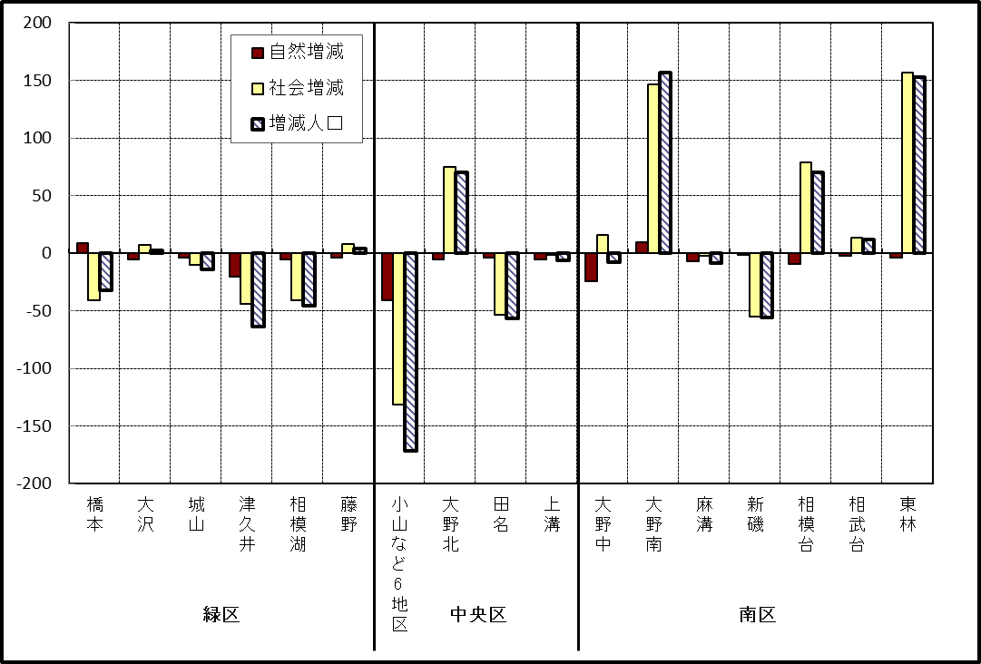

※小山など6地区とは、小山、清新、横山、中央、星が丘、光が丘の6地区である。

－ 年 間 人 口 異 動 状 況 －

 |  |  |  |  |  |  |  |  |  |  |  | 2017-04-01 |  |  |  | ～ | 2018-03-31
 |  |  |  | 人口増減 | 自 然 増 減 |  |  |  | 社 会 増 減
 |  |  |  |  | 増 減 | 増 |  | 減 | 増 減 | 増 |  |  |  |  | 減
 |  |  |  |  |  | 出 生 |  | 死 亡 |  | 転 入 |  | 市内異動 |  | 区内異動 | 転 出 |  | 市内異動 | 区内異動
 |  |  |  |  |  |  |  |  |  |  |  | 他区から転入 |  | 他地区から転居 |  |  | 他区への転出 | 他地区への転居
総 数 |  |  |  | 1,348 | -920 | 5,189 |  | 6,109 | 2,268 | 29,592 |  | 5,230 |  | 16,347 | 27,324 |  | 5,230 | 16,347
緑 区 |  |  |  | -632 | -362 | 1,157 |  | 1,519 | -270 | 5,730 |  | 1,330 |  | 3,468 | 5,740 |  | 1,590 | 3,468
 | 橋本地区 |  |  | -93 | 148 | 637 |  | 489 | -241 | 3,421 |  | 588 |  | 1,756 | 3,372 |  | 830 | 1,804
 | 大沢地区 |  |  | 84 | -28 | 231 |  | 259 | 112 | 800 |  | 444 |  | 636 | 819 |  | 441 | 508
 | 城山地区 |  |  | 45 | -65 | 141 |  | 206 | 110 | 677 |  | 139 |  | 599 | 598 |  | 138 | 569
 | 津久井地区 |  |  | -296 | -245 | 102 |  | 347 | -51 | 458 |  | 123 |  | 325 | 423 |  | 128 | 406
 | 相模湖地区 |  |  | -188 | -86 | 25 |  | 111 | -102 | 172 |  | 23 |  | 86 | 260 |  | 32 | 91
 | 藤野地区 |  |  | -184 | -86 | 21 |  | 107 | -98 | 202 |  | 13 |  | 66 | 268 |  | 21 | 90
中 央 区 |  |  |  | 518 | -340 | 1,941 |  | 2,281 | 858 | 10,276 |  | 2,449 |  | 6,801 | 9,653 |  | 2,214 | 6,801
 | 小山など6地区 |  |  | -140 | -247 | 1,048 |  | 1,295 | 107 | 5,383 |  | 1,312 |  | 4,093 | 5,285 |  | 1,209 | 4,187
 | 大野北地区 |  |  | 748 | 53 | 493 |  | 440 | 695 | 3,229 |  | 537 |  | 1,573 | 2,776 |  | 396 | 1,472
 | 田名地区 |  |  | -166 | -87 | 193 |  | 280 | -79 | 779 |  | 291 |  | 438 | 750 |  | 295 | 542
 | 上溝地区 |  |  | 76 | -59 | 207 |  | 266 | 135 | 885 |  | 309 |  | 697 | 842 |  | 314 | 600
南 区 |  |  |  | 1,462 | -218 | 2,091 |  | 2,309 | 1,680 | 13,586 |  | 1,451 |  | 6,078 | 11,931 |  | 1,426 | 6,078
 | 大野中地区 |  |  | 130 | -68 | 475 |  | 543 | 198 | 2,419 |  | 506 |  | 1,094 | 2,196 |  | 528 | 1,097
 | 大野南地区 |  |  | 1,302 | 222 | 721 |  | 499 | 1,080 | 4,924 |  | 268 |  | 1,902 | 3,890 |  | 215 | 1,909
 | 麻溝地区 |  |  | 92 | -34 | 107 |  | 141 | 126 | 627 |  | 282 |  | 208 | 521 |  | 255 | 215
 | 新磯地区 |  |  | -65 | -59 | 85 |  | 144 | -6 | 419 |  | 53 |  | 177 | 446 |  | 64 | 145
 | 相模台地区 |  |  | -82 | -136 | 294 |  | 430 | 54 | 2,110 |  | 175 |  | 1,141 | 1,962 |  | 186 | 1,224
 | 相武台地区 |  |  | 39 | -70 | 111 |  | 181 | 109 | 863 |  | 57 |  | 438 | 768 |  | 54 | 427
 | 東林地区 |  |  | 46 | -73 | 298 |  | 371 | 119 | 2,224 |  | 110 |  | 1,118 | 2,148 |  | 124 | 1,061
 | （注） 中央区の小山など6地区とは、小山、清新、横山、中央、星が丘、光が丘の6地区である。

－ 人 口 の 月 別 推 移 －

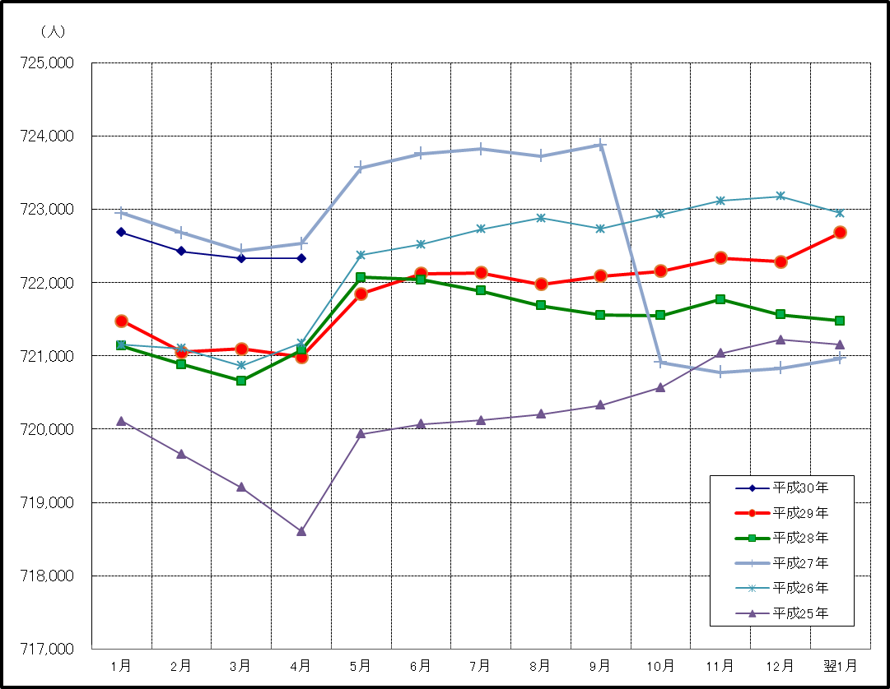

※この表は毎月1日現在の市域での人口を表している。

